MAY 2021
 | Timesheet
 | Employee ID : |  |  | Name : | นาย ธนกร ภูเฉลียว

 | Title : |  |  | Dept. :

 | Start Date : | 1-Aug-21 |  | Number of working days per month : |  |  |  | 29

Date | Day | Time |  |  |  | Hours
 |  | In | Out | In | Out | Normal | OT | Sick | Vacation | Personal
8/1/21 | 2021-08-01 |  |  |  |  | 0.00 | 0.00 | - | 0.00 | 0.00
8/2/21 | 2021-08-02 | 9:00:00 | 12:00:00 | 13:00:00 | 18:00:00 | 8.00 | 0.00 | 0.00 | 0.00 | 0.00
8/3/21 | 2021-08-03 | 9:00:00 | 12:00:00 | 13:00:00 | 18:00:00 | 8.00 | 0.00 | 0.00 | 0.00 | 0.00
8/4/21 | 2021-08-04 | 9:00:00 | 12:00:00 | 13:00:00 | 18:00:00 | 8.00 | 0.00 | 0.00 | 0.00 | 0.00
8/5/21 | 2021-08-05 | 9:00:00 | 12:00:00 | 13:00:00 | 18:00:00 | 8.00 | 0.00 | 0.00 | 0.00 | 0.00
8/6/21 | 2021-08-06 | 9:00:00 | 12:00:00 | 13:00:00 | 18:00:00 | 8.00 | 0.00 | 0.00 | 0.00 | 0.00
8/7/21 | 2021-08-07 |  |  |  |  | 0.00 | 0.00 | 0.00 | 0.00 | 0.00
8/8/21 | 2021-08-08 |  |  |  |  | 0.00 | 0.00 | 0.00 | 0.00 | 0.00
8/9/21 | 2021-08-09 | 9:00:00 | 12:00:00 | 13:00:00 | 18:00:00 | 8.00 | 0.00 | 0.00 | 0.00 | 8.00
8/10/21 | 2021-08-10 | 9:00:00 | 12:00:00 | 13:00:00 | 18:00:00 | 8.00 | 0.00 | 0.00 | 0.00 | 0.00
8/11/21 | 2021-08-11 | 9:00:00 | 12:00:00 | 13:00:00 | 18:00:00 | 8.00 | 0.00 | 0.00 | 0.00 | 0.00
8/12/21 | 2021-08-12 |  |  |  |  | 0.00 | 0.00 | 0.00 | 0.00 | 0.00 | วันแม่แห่งชาติ
8/13/21 | 2021-08-13 | 9:00:00 | 12:00:00 | 13:00:00 | 18:00:00 | 8.00 | 0.00 | 0.00 | 0.00 | 0.00
8/14/21 | 2021-08-14 |  |  |  |  | 0.00 | 0.00 | 0.00 | 0.00 | 0.00
8/15/21 | 2021-08-15 |  |  |  |  | 0.00 | 0.00 | 0.00 | 0.00 | 0.00
8/16/21 | 2021-08-16 | 9:00:00 | 12:00:00 | 13:00:00 | 18:00:00 | 8.00 | 0.00 | 0.00 | 0.00 | 0.00
8/17/21 | 2021-08-17 | 9:00:00 | 12:00:00 | 13:00:00 | 18:00:00 | 8.00 | 0.00 | 0.00 | 0.00 | 0.00
8/18/21 | 2021-08-18 | 9:00:00 | 12:00:00 | 13:00:00 | 18:00:00 | 8.00 | 0.00 | 0.00 | 0.00 | 0.00
8/19/21 | 2021-08-19 | 9:00:00 | 12:00:00 | 13:00:00 | 18:00:00 | 8.00 | 0.00 | 0.00 | 0.00 | 0.00
8/20/21 | 2021-08-20 | 9:00:00 | 12:00:00 | 13:00:00 | 18:00:00 | 8.00 | 0.00 | 0.00 | 0.00 | 0.00
8/21/21 | 2021-08-21 |  |  |  |  | 0.00 | 0.00 | 0.00 | 0.00 | 0.00
8/22/21 | 2021-08-22 |  |  |  |  | 0.00 | 0.00 | 0.00 | 0.00 | 0.00
8/23/21 | 2021-08-23 | 9:00:00 | 12:00:00 | 13:00:00 | 18:00:00 | 8.00 | 0.00 | 0.00 | 0.00 | 8.00
8/24/21 | 2021-08-24 | 9:00:00 | 12:00:00 | 13:00:00 | 18:00:00 | 8.00 | 0.00 | 0.00 | 0.00 | 0.00
8/25/21 | 2021-08-25 | 9:00:00 | 12:00:00 | 13:00:00 | 18:00:00 | 8.00 | 0.00 | 0.00 | 0.00 | 0.00
8/26/21 | 2021-08-26 | 9:00:00 | 12:00:00 | 13:00:00 | 18:00:00 | 8.00 | 0.00 | 0.00 | 0.00 | 0.00
8/27/21 | 2021-08-27 | 9:00:00 | 12:00:00 | 13:00:00 | 18:00:00 | 8.00 | 0.00 | 0.00 | 0.00 | 0.00
8/28/21 | 2021-08-28 |  |  |  |  | 0.00 | 0.00 | 0.00 | 0.00 | 0.00
8/29/21 | 2021-08-29 |  |  |  |  | 0.00 | 0.00 | 0.00 | 0.00 | 0.00
8/30/21 | 2021-08-30 | 9:00:00 | 12:00:00 | 13:00:00 | 18:00:00 | 8.00 | 0.00 | 0.00 | 0.00 | 8.00
8/31/21 | 2021-08-31 | 9:00:00 | 12:00:00 | 13:00:00 | 18:00:00 | 8.00 | 0.00 | 0.00 | 0.00 | 0.00
Total Hour |  |  |  |  |  | 168.00 | 0.00 | 0.00 | 0.00 | 24.00

Notes :

Signature of Employee : |  |  | 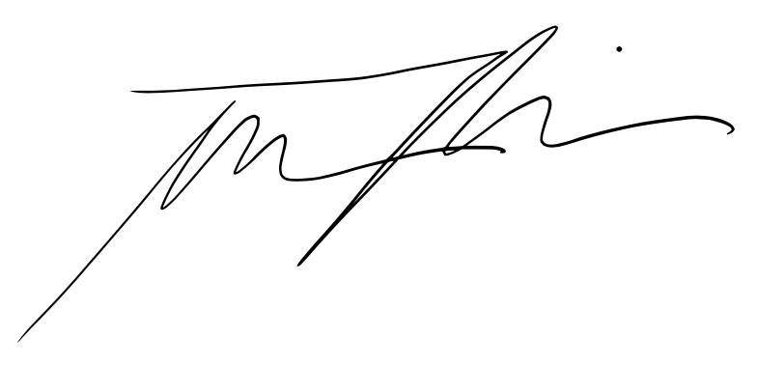 |  |  |  | Date: | 2021-09-09

Signature of Supervisor : |  |  |  |  |  |  | Date:

กรณีที่บริษัทมีการให้ OT: เราจะเริ่มนับเป็นค่า OT หลัง 8 ชั่วโมงทำงานเป็นต้นไป เช่น เวลาเลิกงาน 17.00 น. แต่ทำงานถึง 18.30 น. จะได้ OT 1.30 ชั่วโมง วิธีการคิดเวลา OT หากทำไม่ครบชั่วโมง เช่น ตั้งแต่ 17.00 น - 17.45 น. > จะคิดเศษนาทีโดยนำ 45 หาร 60 วินาที = 0.75 ชั่วโมง
* ทำงานวันเสาร์-อาทิตย์ ในเวลา 8.00-17.00 หรือไม่ถึง 8 ชั่วโมง > ใส่จำนวนชั่วโมงทำงานในช่อง Normal ** ทำงานวันเสาร์-อาทิตย์ หลัง 17.00 เป็นต้นไป หรือมากกว่า 8 ชั่วโมง > ใส่จำนวนชั่วโมงทำงานในช่อง OT

